CLP
 | INFORME DE CLIMATIZACION AA CLARO ZONA - LIMA PROVINCIAS
Nombre de la Estación: | SANTA CRUZ SAN LUIS
Nombre de Localidad: | SAN LUIS
Fecha: | 05/08/2026 - 05/08/2026
Zona: | LIMA SUR
ID site: | LI4759
CRQ Y/O INC: | CRQ000000108677
Asunto: | AA. AVERIADO
Técnico:
ANTECEDENTES
vista anterior de una cuadrilla, indica que AA esta pendiente por revisar
MODELO DE AIRE ACONDICIONADO
Marca: | HUAWEI
Modelo: | PC300D
Serie: | 2152271745EYJB001916
Voltaje: | 51
Refrigerante: | R134a
DESCRIPCIÓN DE LAS ACCIONES REALIZADAS
se realiza el mantenimiento y limpieza de equipo, se verifica cada uno de los conectores, revision
DESCRIPCIÓN FOTOGRAFICA
FOTO 1: MODELO DEL EQUIPO |  | FOTO 2: SERIE DEL EQUIPO
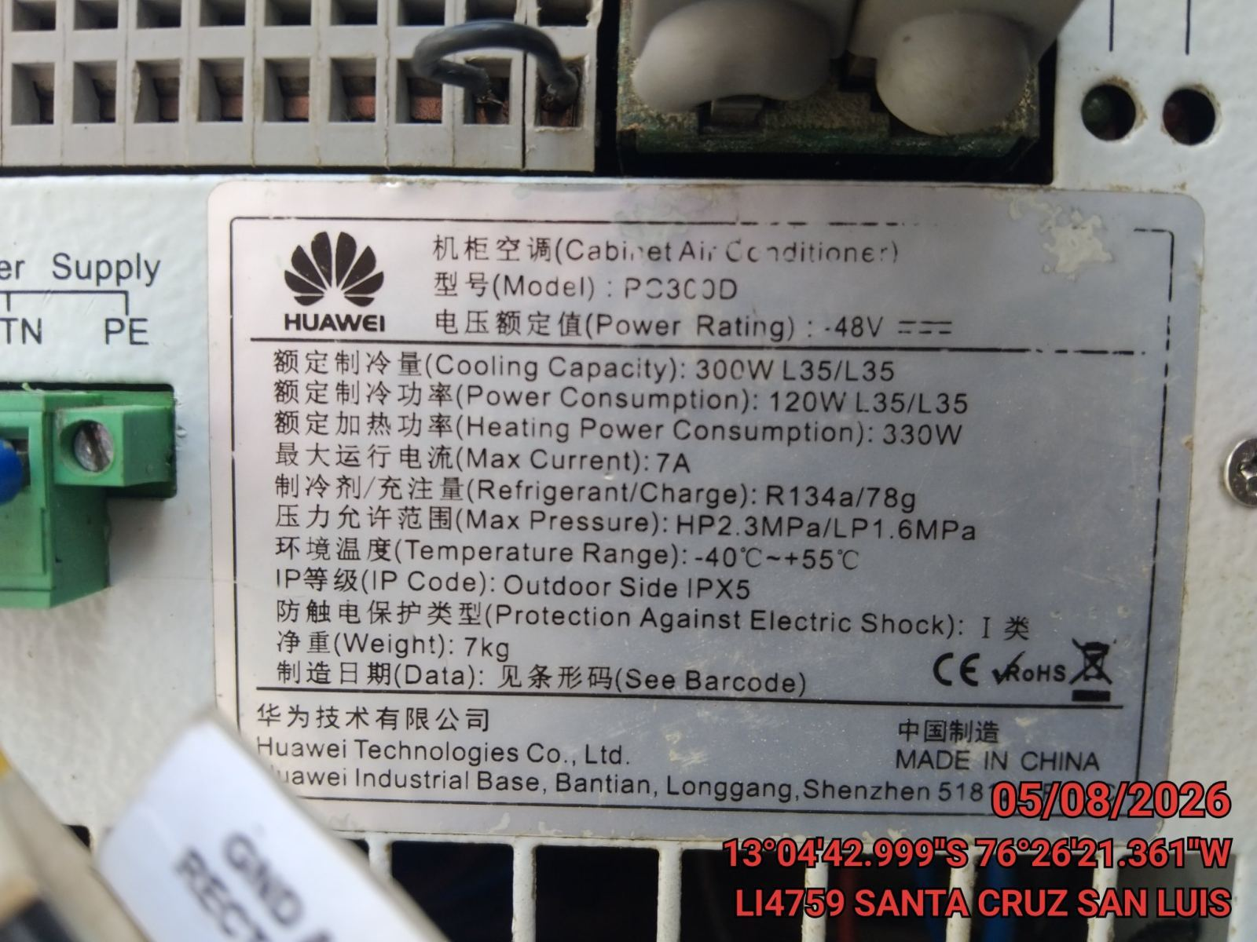 |  | 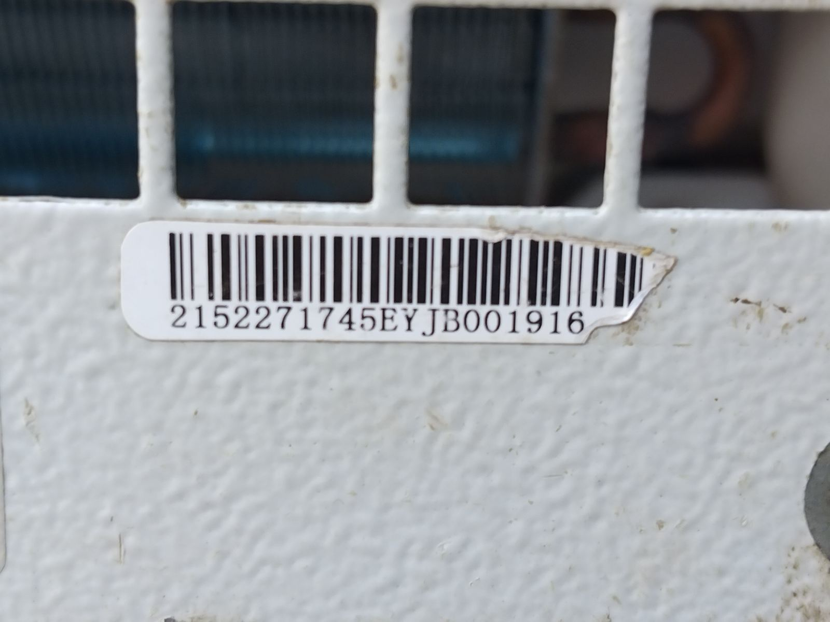

FOTO 3: FOTO DEL EQUIPO |  | FOTO 4 : REVISIÓN DEL EQUIPO ALARMADO
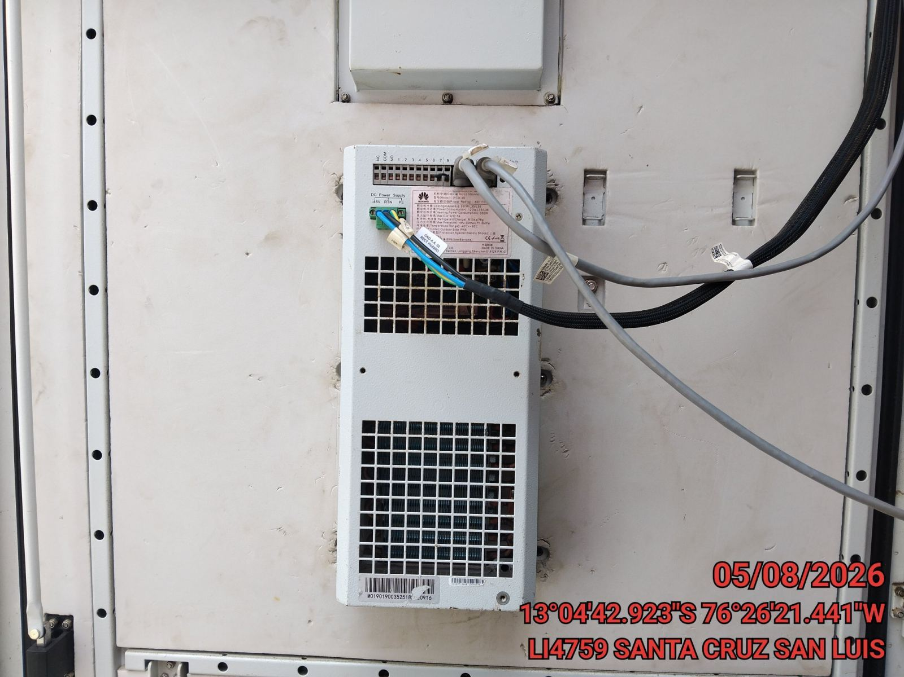 |  | 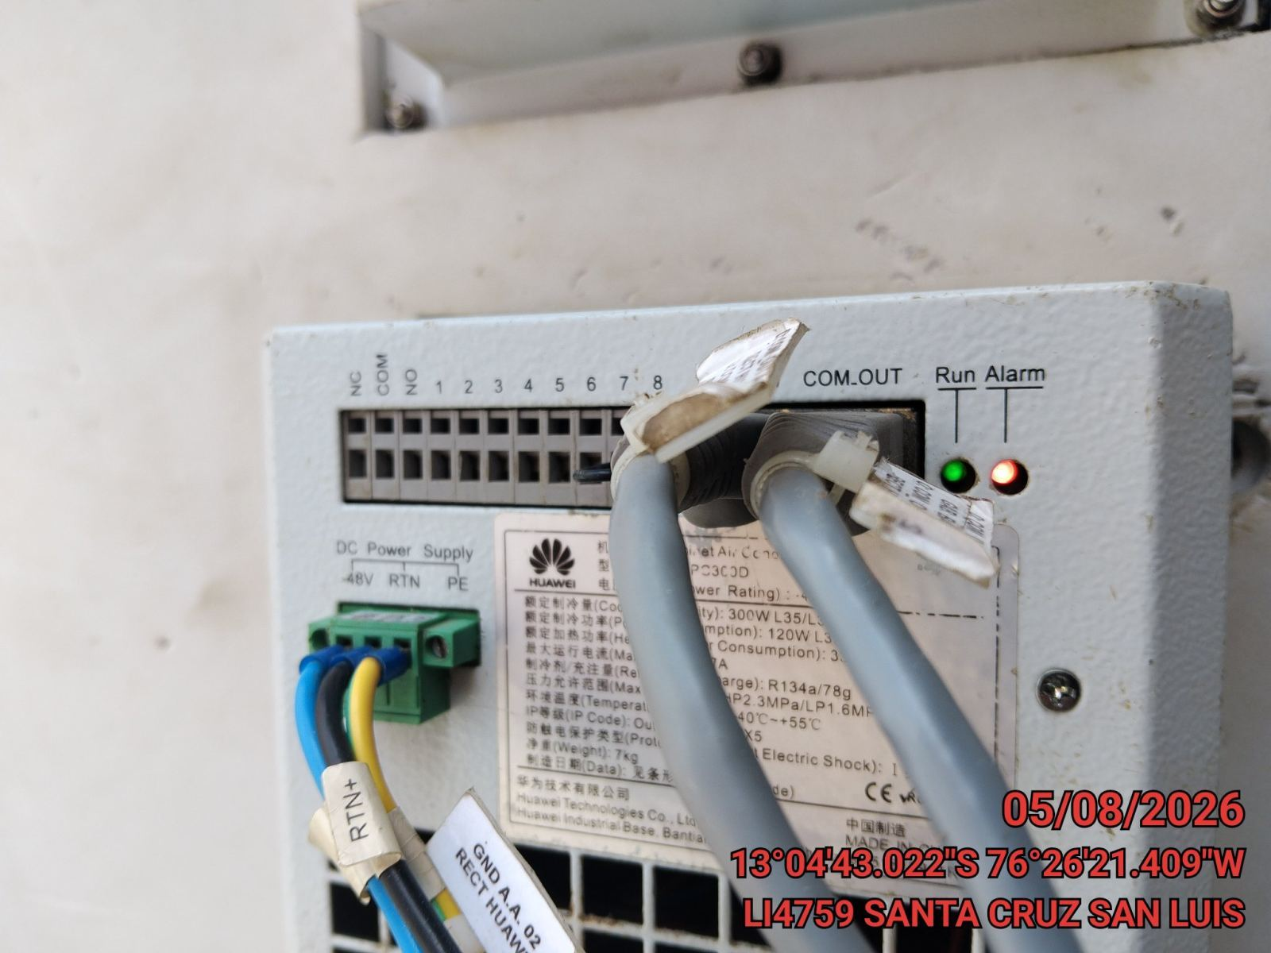

FOTO 5: LECTURAS DEL EQUIPO EN NETECO
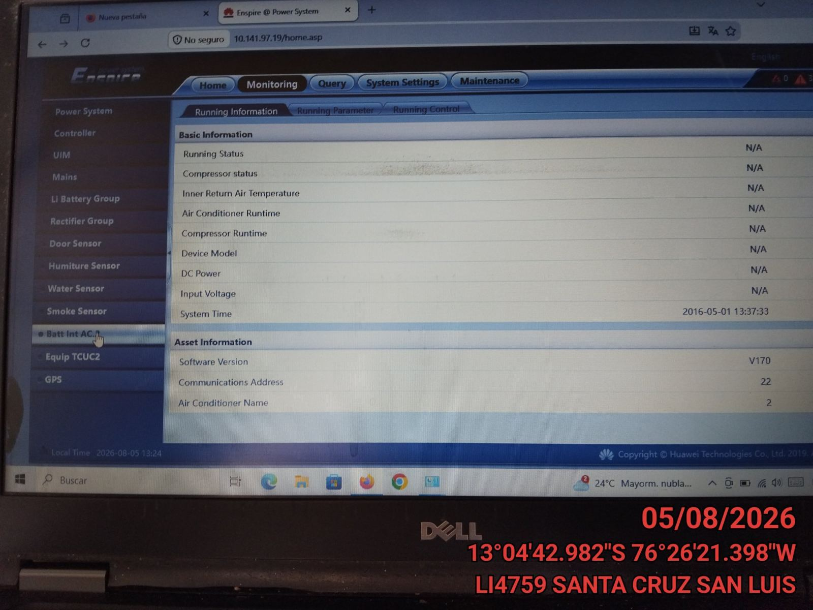 |  | 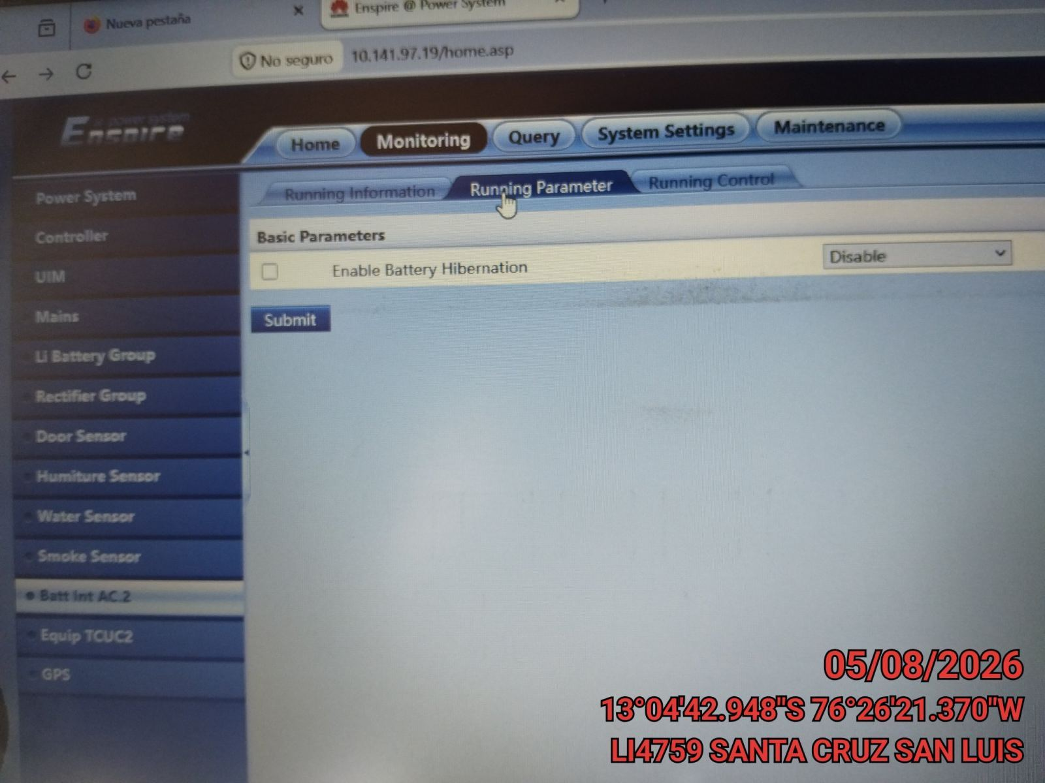

FOTO 6: REVISIÓN DE TARJETA |  | FOTO 7: REVISIÓN DEL VENTILADOR
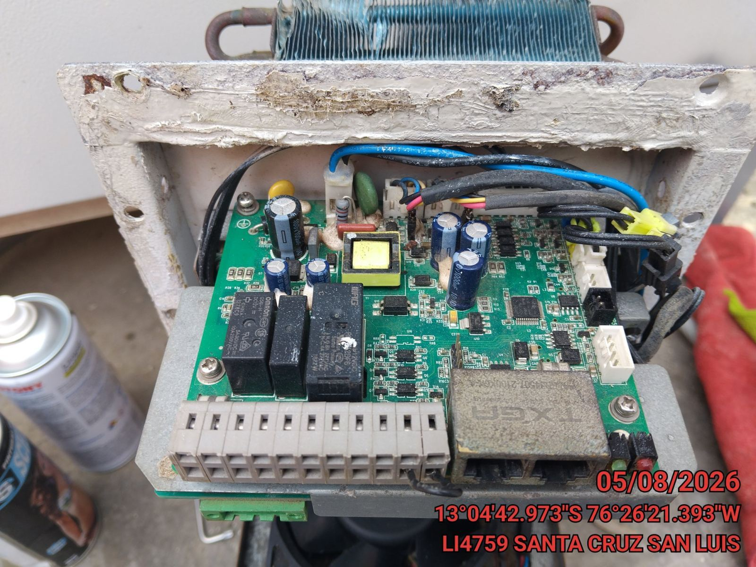 |  | 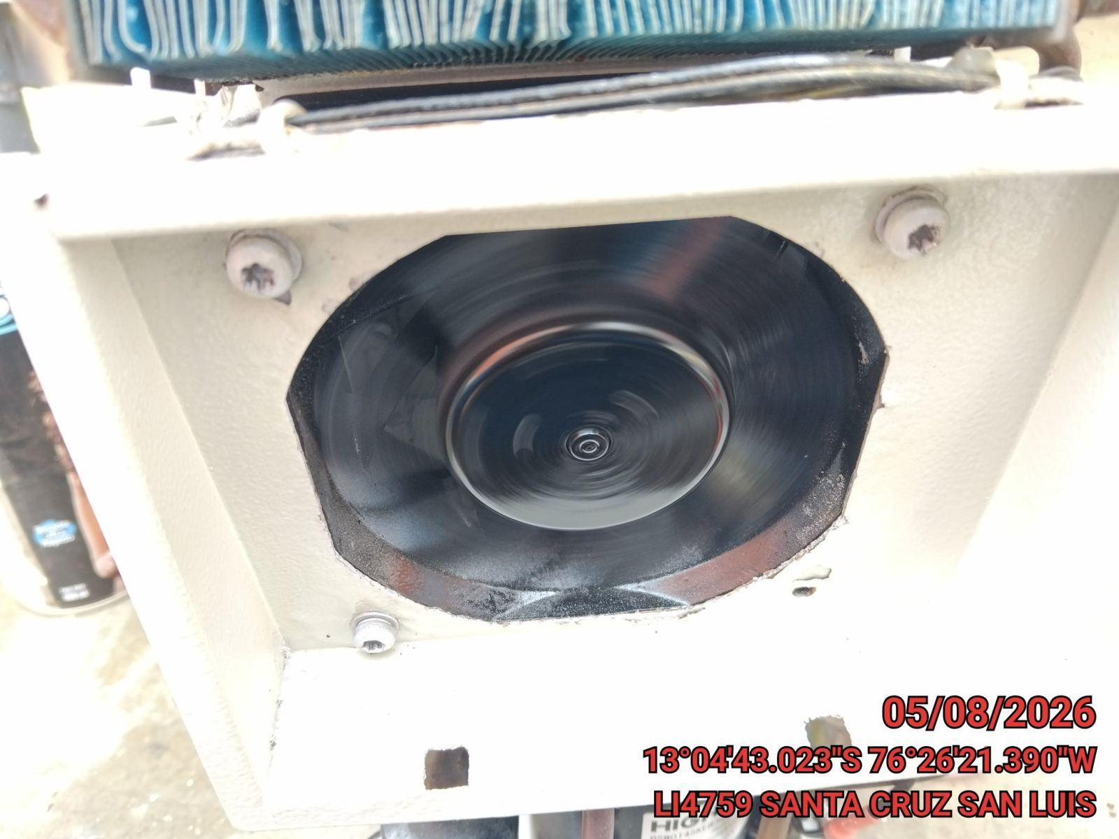

FOTO 8: REVISIÓN DEL COMPRESOR |  | FOTO 9: REVISION DEL EQUIPO Y/O ELEMENTO AVERIADO
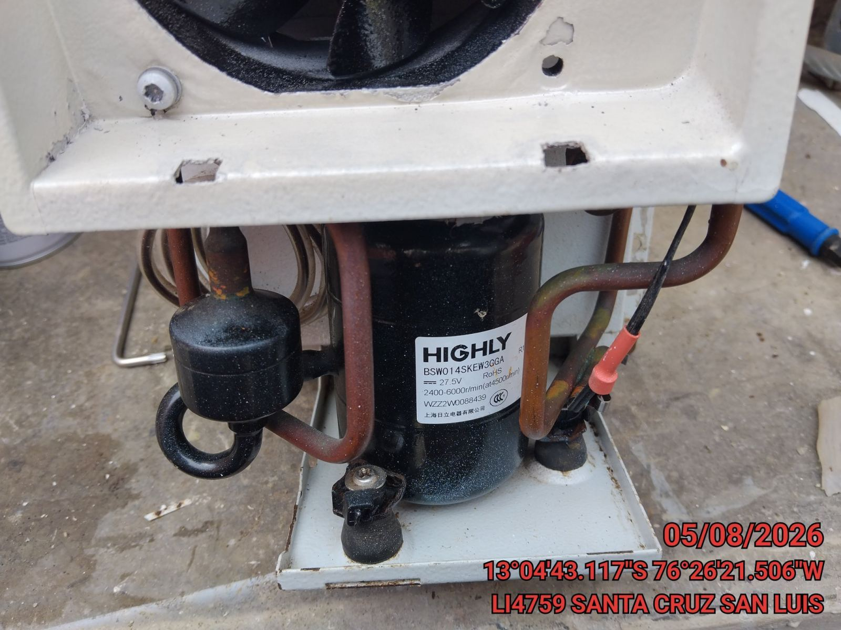 |  | 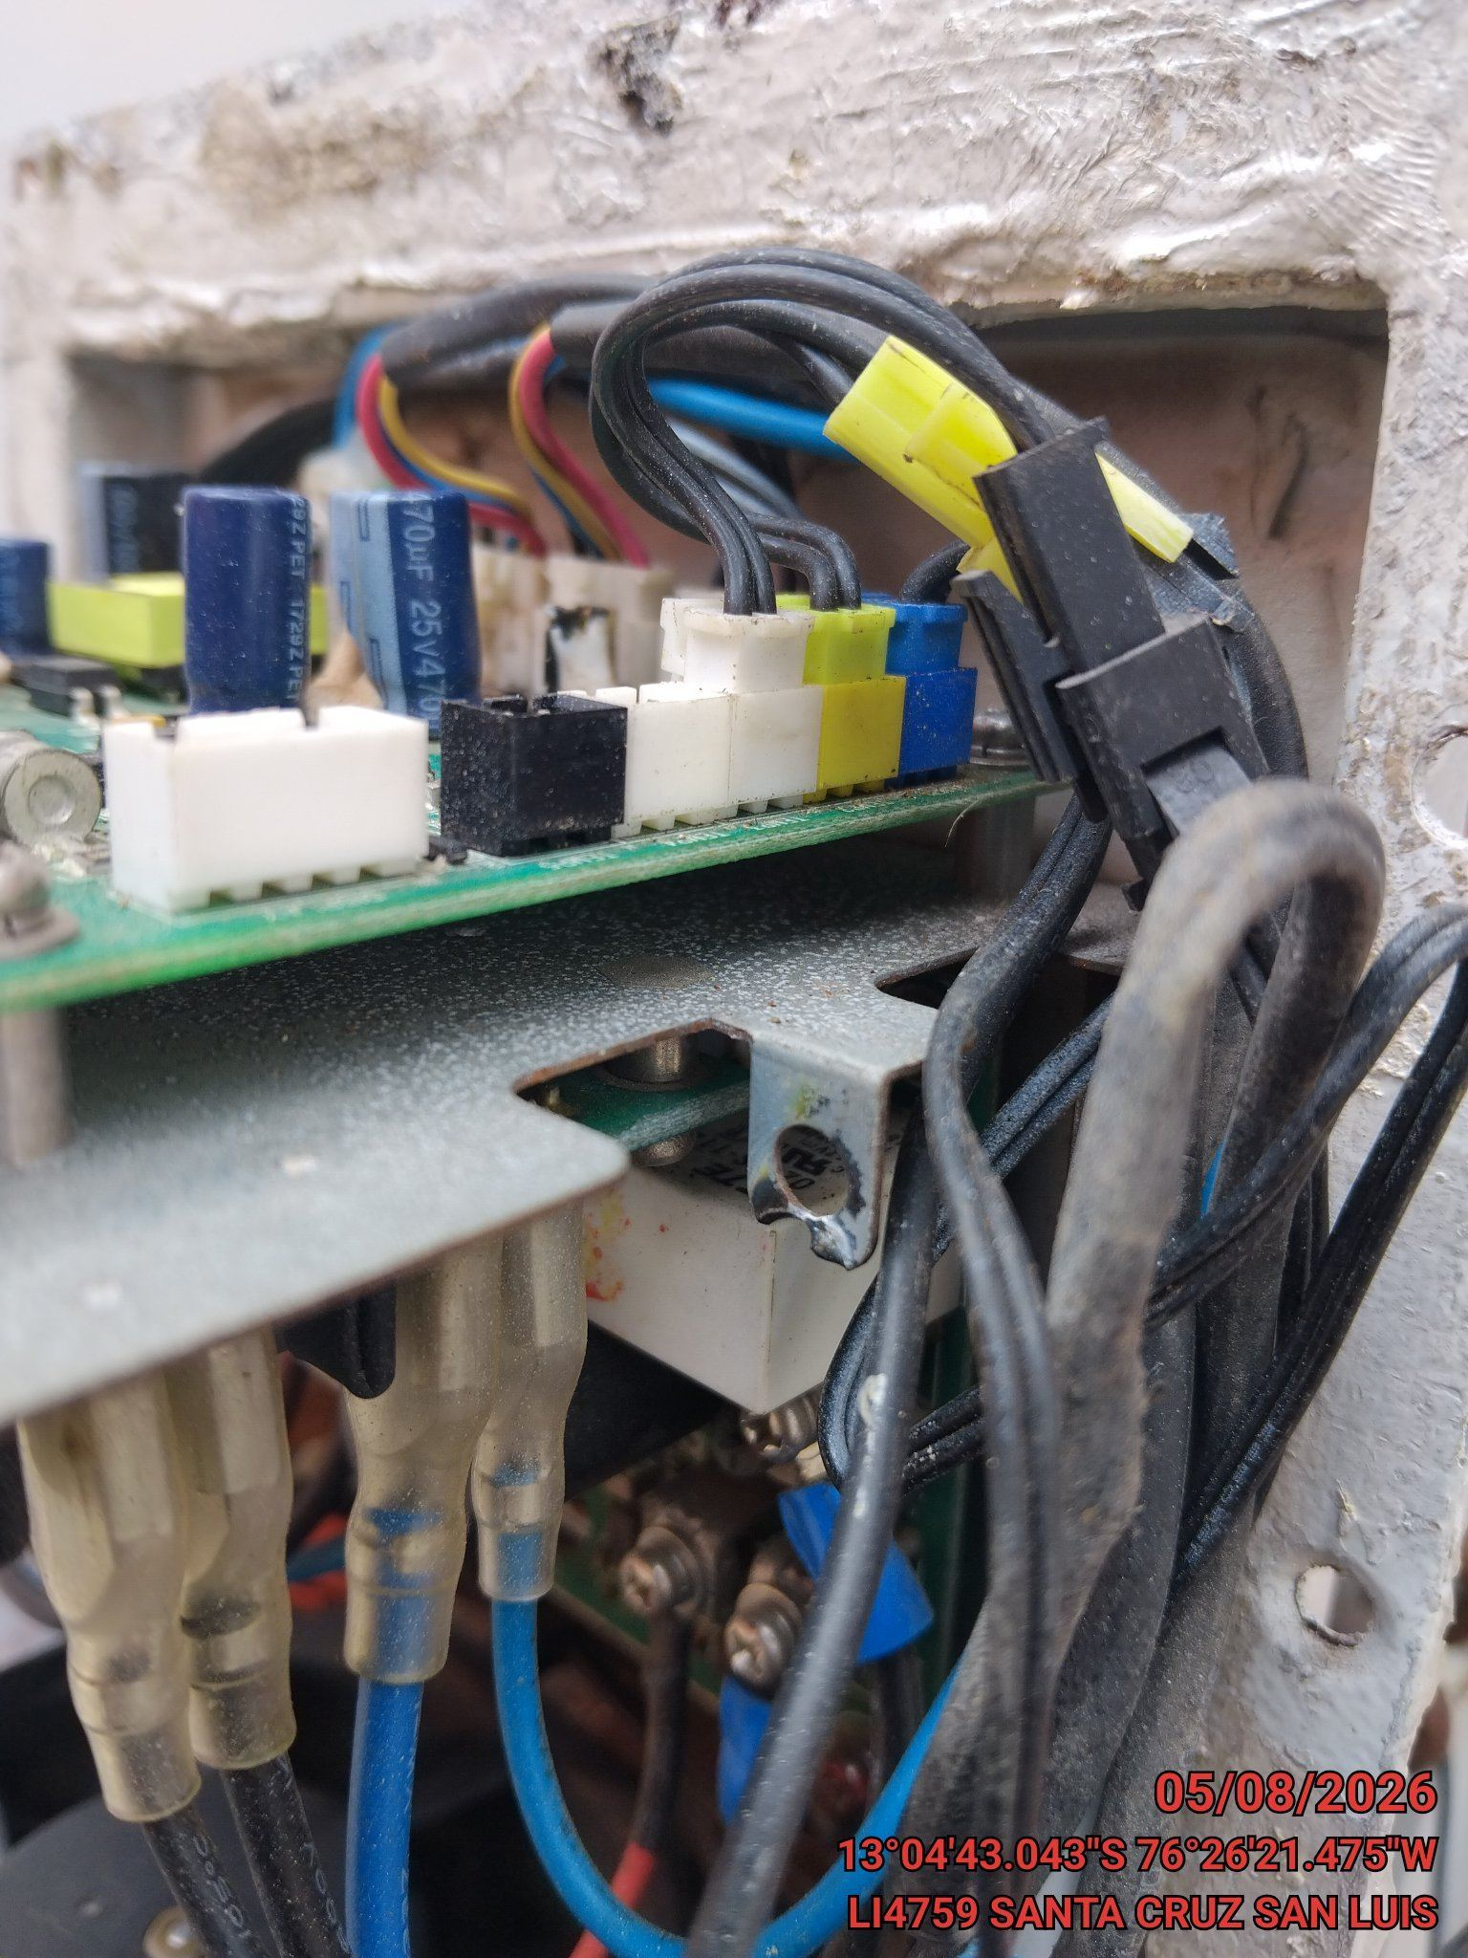

CONCLUSIONES |  | Detalle de avería: | tarjeta averiada por Corto
requiere cambio de equipo o Tarjeta
RECOMENDACIONES
cambiar un AA en perfecta condicion

